상품제안서
이즈 UV-C 미니 휴대용 충전식 칫솔살균기 | 상품코드: S46388

 |  |  |  |  |  |  | 02-713-8555 | www.synergygift.co.kr
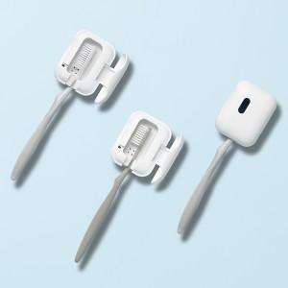 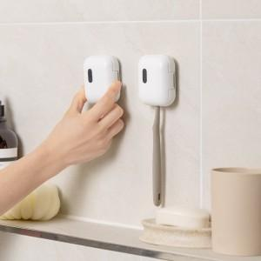 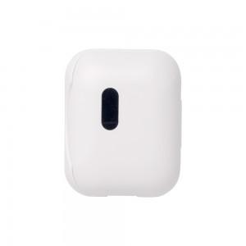

【상세/제작정보】

【인쇄/포장옵션】 | 레이저, 풀칼라 / 포장불가능

【공급단가】 | 수량 | 50~ | 100~ | 300~ | 1,000~ | 3,000~
*VAT별도 | 단가 | 7,930원 | 7,500원 | 7,130원 | 6,950원 | 6,830원

【상품 URL】 | https://www.synergygift.co.kr:443/src/goods_detail.php?gdno=46388

